Worksheet
 | Alklima B.V.
 | Van Hennaertweg 29
 | 2952 CA Alblasserdam
 | NEDERLAND
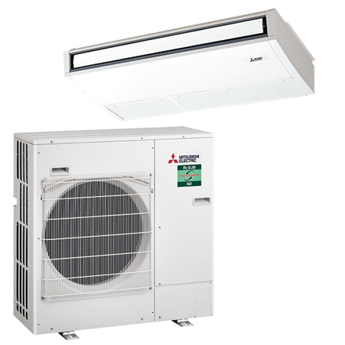
Code | PSH-ZM71I SET
Product | Plafond onderbouw, power inverter warmtepomp (R32)

Vermogen & prestaties
Naam |  | Waarde | Eenheid
Koelcapaciteit |  | 3.30 - 8.10 | kW
EER / SEER (koeling) |  | 3.88 / 6.7
Energie-efficiëntieklasse koelen |  | A++
Jaarlijks energieverbruik koelen (Hce=350 uur - vollast) |  | 371 | kWh
Verwarmingscapaciteit |  | 3.50 - 10.20 | kW
Verwarmingscapaciteit bij -10 graden |  | 4.9 | kW
COP / SCOP (verwarmen) |  | 3.71 / 4.2
Energie-efficiëntieklasse ruimteverwarming bij gemiddelde omstandigheden |  | A+

Elektrische gegevens
Naam |  | Waarde | Eenheid
Voeding, fase & frequentie |  | 230V / 1~N+a / 50 Hz
Nominaal opgenomen vermogen (koelen/verwarmen) |  | 1.83 / 2.16 | kW
Maximaal opgenomen vermogen |  | 4 | kW
Maximale stroomsterkte (MCA) |  | 19.4 | A
Afzekering apparaat |  | 25 | A
Aansluiting voeding |  | Op buiten-unit
Bekabeling tussen buiten- en binnen-unit |  | 4x 1,5mm²

Technische gegevens
Naam |  | Waarde | Eenheid
Type koudemiddel (GWP) |  | R32 (675)
Koudemiddelinhoud |  | 2.8 | kg
Voorgevuld tot x meter leidinglengte |  | 30 | m
Extra vulling per meter leidinglengte |  | 40 | g
Max. leidinglengte |  | 55 | m
Max. hoogteverschil |  | 30 | m
Aantal ventilatiesnelheden |  | 5
Luchtdebiet koelen |  | 960.00 - 1200.00 | m³/h
Luchtdebiet verwarmen |  | 960.00 - 1200.00 | m³/h
Luchtdebiet buitendeel |  | 3300 | m3/h
Bedrijfstemperatuur koelen (Dry Bulb) |  | -15.00 - 46.00 | °C
Bedrijfstemperatuur verwarmen (Wet Bulb) |  | -20.00 - 21.00 | °C

Geluidsprestaties
Naam |  | Waarde | Eenheid
Geluidsdrukniveau binnenunit koelen |  | 37.00 - 43.00 | dB(A)
Geluidsdrukniveau binnenunit verwarmen |  | 37.00 - 43.00 | dB(A)
Geluidsvermogenniveau binnenunit |  | 62 | dB(A)
Geluidsdrukniveau buitenunit koelen |  | 49 | dB(A)
Geluidsdrukniveau buitenunit verwarmen |  | 49 | dB(A)
Geluidsniveau buitenunit (bij nachtverlaging op 1m) |  | 47 | dB(A)
Geluidsvermogenniveau buitenunit |  | 67 | dB(A)

Afmetingen & aansluitingen
Naam |  | Waarde | Eenheid
Koelleiding diameters |  | 3/8" - 5/8"
Afmetingen binnen-unit (HxBxD) |  | 230 x 1280 x 680 | mm
Gewicht binnenunit |  | 32 | kg
Uitwendige buisdiameter condensafvoer |  | 26 | mm
Afmetingen buiten-unit (HxBxD) |  | 1338 × 950 × 395 | mm
Gewicht buitenunit |  | 67 | kg

Uitvoering & werking
Naam |  | Waarde | Eenheid
Werkingsprincipe |  | Koelen en verwarmen
Model (binnenunit) |  | Plafondonderbouw
Kleur binnenunit |  | Wit
Inverter gestuurd |  | Ja
Voorzien van winterregeling |  | Ja (-15°C)
Met draadloze afstandsbediening |  | Nee
Met afstandsbediening |  | Ja
Met klokprogramma/timer |  | Ja
Met luchtzuiveringsfilter |  | Ja
Met geurfilter |  | Nee
Binnenunit met buitenluchtaansluiting |  | Ja

